상품제안서
수첩형 점착메모지 (HS-155-01) | 상품코드: S22277

 |  |  |  |  |  |  | 02-713-8555 | www.synergygift.co.kr
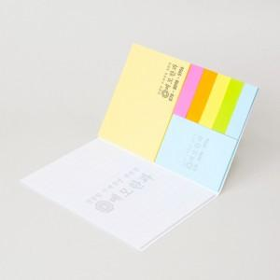

【상세/제작정보】

【인쇄/포장옵션】 | 표지컬러 내지먹1도 / 포장불가능

【공급단가】 | 수량 | 1,000~ | 2,000~ | 3,000~ | 5,000~ | 10,000~
*VAT별도 | 20매 | 910원 | 820원 | 800원 | 790원 | 770원
 | 30매 | 1,130원 | 1,020원 | 1,000원 | 980원 | 950원
 | 50매 | 1,610원 | 1,460원 | 1,420원 | 1,400원 | 1,360원
 | 100매 | 2,790원 | 2,530원 | 2,470원 | 2,420원 | 2,360원

【상품 URL】 | https://www.synergygift.co.kr:443/src/goods_detail.php?gdno=22277

